Gráficos
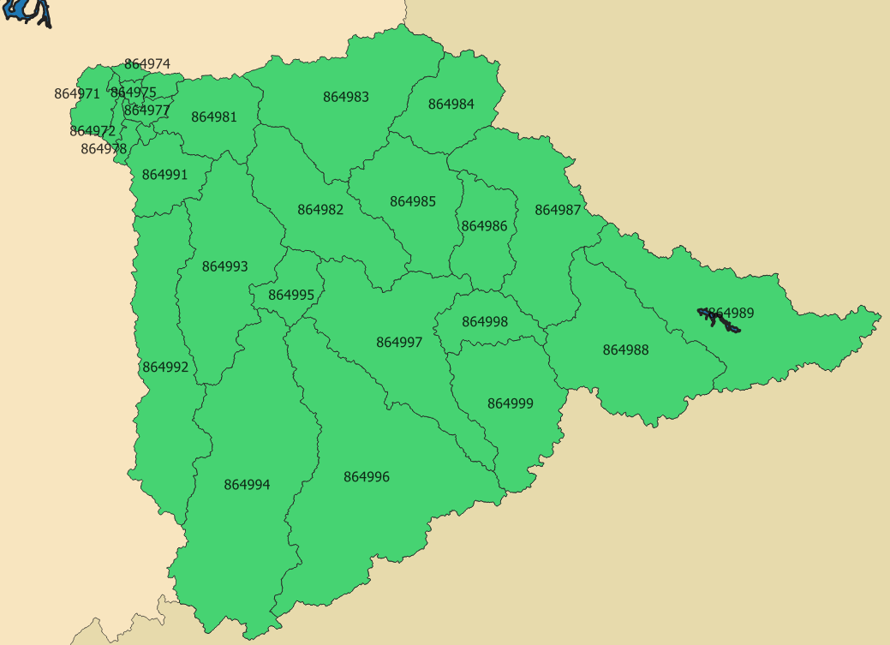
Vazão no exutório ponto de controle 1
 | Precipitação | Vazão simulada | Vazão observada
1/1/2011 | 2.5399608186E-06 | 19.47425256 | #N/A
1/2/2011 | 0.064585832676 | 19.37656139 | #N/A
1/3/2011 | 2.031339842 | 19.423020452 | #N/A
1/4/2011 | 16.058402063 | 23.665948901 | #N/A
1/5/2011 | 11.434726859 | 25.777326982 | #N/A
1/6/2011 | 19.040553027 | 35.135825139 | #N/A
1/7/2011 | 23.782365198 | 54.671027503 | #N/A
1/8/2011 | 4.4600363173 | 52.21097005 | #N/A
1/9/2011 | 74.642145009 | 213.45450594 | #N/A
1/10/2011 | 7.82548912 | 202.29230009 | #N/A
1/11/2011 | 11.992985474 | 197.1392317 | #N/A
1/12/2011 | 25.722656269 | 210.60077733 | #N/A
1/13/2011 | 7.9574226948 | 198.46492703 | #N/A
1/14/2011 | 7.4435314122 | 189.19669948 | #N/A
1/15/2011 | 2.1210502018 | 177.27687387 | #N/A
1/16/2011 | 0.85216814983 | 165.94688246 | #N/A
1/17/2011 | 2.7878006711 | 155.60274654 | #N/A
1/18/2011 | 8.0202638106 | 147.87809561 | #N/A
1/19/2011 | 15.427158912 | 151.35529137 | #N/A
1/20/2011 | 10.768314645 | 145.87153725 | #N/A
1/21/2011 | 12.636207739 | 144.62774076 | #N/A
1/22/2011 | 1.4499756317 | 135.90633551 | #N/A
1/23/2011 | 1.3275786628 | 128.13035404 | #N/A
1/24/2011 | 8.4561231392 | 125.13286905 | #N/A
1/25/2011 | 2.1816301456 | 118.86572645 | #N/A
1/26/2011 | 1.7624120078 | 113.464751 | #N/A
1/27/2011 | 3.5688272941 | 112.07823899 | #N/A
1/28/2011 | 1.1850446899 | 105.81500996 | #N/A
1/29/2011 | 0.26717752674 | 100.06241752 | #N/A
1/30/2011 | 1.3700682941 | 94.77252243 | #N/A
1/31/2011 | 2.3972172201 | 90.242901829 | #N/A
2/1/2011 | 10.087201576 | 89.671044082 | #N/A
2/2/2011 | 2.5598688968 | 85.480323371 | #N/A
2/3/2011 | 2.1064583991 | 81.656033728 | #N/A
2/4/2011 | 6.13045965 | 80.544233145 | #N/A
2/5/2011 | 1.4557816748 | 77.046004103 | #N/A
2/6/2011 | 3.4038531875 | 74.188046718 | #N/A
2/7/2011 | 13.271019338 | 77.84175892 | #N/A
2/8/2011 | 8.9677052074 | 79.384975552 | #N/A
2/9/2011 | 3.7553104838 | 77.03522724 | #N/A
2/10/2011 | 5.4903325026 | 75.718605482 | #N/A
2/11/2011 | 0.65702752197 | 73.011072614 | #N/A
2/12/2011 | 0.26290107033 | 70.582470393 | #N/A
2/13/2011 | 5.4172692693 | 70.581737628 | #N/A
2/14/2011 | 3.8149522517 | 69.308683293 | #N/A
2/15/2011 | 1.5835115532 | 67.125797969 | #N/A
2/16/2011 | 4.2954692004 | 66.222040365 | #N/A
2/17/2011 | 8.2983430175 | 69.385685519 | #N/A
2/18/2011 | 1.2008363018 | 67.069642911 | #N/A
2/19/2011 | 2.1111493881 | 65.882404615 | #N/A
...
864979 | 138.2575237
864981 | 10288.343206
864982 | 20085.743351
864983 | 21721.003854
864984 | 10081.027049
864985 | 8235.4534618
864986 | 4424.6913984
864987 | 11751.675551
864988 | 7110.2073756
864989 | 8080.9069552
864991 | 2538.5740404
864992 | 4363.2009184
864993 | 7613.6967304
864994 | 9161.3285174
864995 | 1655.2059195
864996 | 10623.258015
864997 | 5511.2079098
864998 | 2260.8682444
864999 | 5010.4919101
Polutograma no exutório ponto de controle 1
 | Vazão simulada | DBO simulada
1/1/2011 | 19.47425256 | 3.381549009
1/2/2011 | 19.37656139 | 3.3985978274
1/3/2011 | 19.423020452 | 3.390468522
1/4/2011 | 23.665948901 | 2.7826114101
1/5/2011 | 25.777326982 | 2.5546923267
1/6/2011 | 35.135825139 | 2.6934052345
1/7/2011 | 54.671027503 | 1.6547692659
1/8/2011 | 52.21097005 | 1.2654508471
1/9/2011 | 213.45450594 | 0.49455984689
1/10/2011 | 202.29230009 | 0.32553458246
1/11/2011 | 197.1392317 | 0.46815092692
1/12/2011 | 210.60077733 | 0.41973802252
1/13/2011 | 198.46492703 | 0.34305324584
1/14/2011 | 189.19669948 | 0.36928560359
1/15/2011 | 177.27687387 | 0.37147065323
1/16/2011 | 165.94688246 | 0.39683264705
1/17/2011 | 155.60274654 | 0.42321322094
1/18/2011 | 147.87809561 | 0.48905198455
1/19/2011 | 151.35529137 | 0.47413950664
1/20/2011 | 145.87153725 | 0.47339941562
1/21/2011 | 144.62774076 | 0.45713061028
1/22/2011 | 135.90633551 | 0.48479531093
1/23/2011 | 128.13035404 | 0.51400199118
1/24/2011 | 125.13286905 | 0.52627677465
1/25/2011 | 118.86572645 | 0.55401576697
1/26/2011 | 113.464751 | 0.5803849843
1/27/2011 | 112.07823899 | 0.58756429039
1/28/2011 | 105.81500996 | 0.6223422353
1/29/2011 | 100.06241752 | 0.65812061188
1/30/2011 | 94.77252243 | 0.69485477178
1/31/2011 | 90.242901829 | 0.72973206878
2/1/2011 | 89.671044082 | 0.96188242716
2/2/2011 | 85.480323371 | 0.89841821624
2/3/2011 | 81.656033728 | 0.80646997457
2/4/2011 | 80.544233145 | 0.81760216558
2/5/2011 | 77.046004103 | 0.85472491677
2/6/2011 | 74.188046718 | 0.88765161448
2/7/2011 | 77.84175892 | 0.9395745098
2/8/2011 | 79.384975552 | 1.0613729106
2/9/2011 | 77.03522724 | 0.86265448203
2/10/2011 | 75.718605482 | 0.87209231176
2/11/2011 | 73.011072614 | 0.90277631456
2/12/2011 | 70.582470393 | 0.9329956727
2/13/2011 | 70.581737628 | 1.0020655859
2/14/2011 | 69.308683293 | 0.96760967816
2/15/2011 | 67.125797969 | 0.98610112264
2/16/2011 | 66.222040365 | 0.99602637812
2/17/2011 | 69.385685519 | 1.1893362598
2/18/2011 | 67.069642911 | 1.0120176742
2/19/2011 | 65.882404615 | 1.1607761458
...

Curva de permanência ponto de controle 1
 | Vazão | Precipitação
0.0013679890561 | 273.94146258 | 74.642145009
0.0027359781122 | 259.82698513 | 67.107324366
0.0041039671683 | 252.08169891 | 51.280769394
0.0054719562244 | 236.08778412 | 45.032559957
0.0068399452804 | 221.95763031 | 41.682842218
0.0082079343365 | 213.45450594 | 38.619434662
0.0095759233926 | 210.60077733 | 35.614559369
0.010943912449 | 209.10454366 | 31.226928197
0.012311901505 | 202.29230009 | 30.241234546
0.013679890561 | 198.46492703 | 29.995933724
0.015047879617 | 197.37809268 | 25.722656269
0.016415868673 | 197.1392317 | 25.321510809
0.017783857729 | 191.04766572 | 24.124208277
0.019151846785 | 189.19669948 | 24.008509076
0.020519835841 | 188.29250971 | 23.987630136
0.021887824897 | 186.64166927 | 23.782365198
0.023255813953 | 180.74006688 | 23.666520708
0.02462380301 | 179.78124131 | 23.520588634
0.025991792066 | 177.90909911 | 22.917921981
0.027359781122 | 177.27687387 | 22.445055692
0.028727770178 | 176.81612443 | 22.417092855
0.030095759234 | 171.62216306 | 22.41552379
0.03146374829 | 171.28107553 | 21.823825471
0.032831737346 | 169.91540471 | 21.787678021
0.034199726402 | 169.3490748 | 21.270144129
0.035567715458 | 167.81889963 | 21.156248347
0.036935704514 | 166.86522058 | 21.021729892
0.03830369357 | 166.72132794 | 20.783374522
0.039671682627 | 165.94688246 | 19.701553844
0.041039671683 | 163.31630148 | 19.040553027
0.042407660739 | 162.90501383 | 18.802081528
0.043775649795 | 160.44302965 | 18.359387379
0.045143638851 | 159.57432922 | 17.21221841
0.046511627907 | 156.13609868 | 16.952320417
0.047879616963 | 155.95272033 | 16.058402063
0.049247606019 | 155.91018702 | 15.927184342
0.050615595075 | 155.60274654 | 15.731257374
0.051983584131 | 155.59216736 | 15.624801825
0.053351573187 | 154.98980957 | 15.483894672
0.054719562244 | 152.25986473 | 15.427158912
0.0560875513 | 152.01233042 | 15.426706597
0.057455540356 | 151.62815796 | 15.356460402
0.058823529412 | 151.35529137 | 15.120109169
0.060191518468 | 150.59698634 | 14.979543203
0.061559507524 | 149.68272383 | 14.69270781
0.06292749658 | 147.87809561 | 14.590009441
0.064295485636 | 147.20691642 | 14.514118028
0.065663474692 | 146.73145467 | 14.392523859
0.067031463748 | 145.87153725 | 14.340136259
0.068399452804 | 145.36446309 | 13.779970743
...
Carga total - acumulado mensal
 | Acumulado mensal carga pontual | Acumulado mensal carga difusa | Acumulado total mês a mês
1/1/2011 | 176381.04869 | 14207.264608 | 190588.3133
2/1/2011 | 159311.91494 | 11276.287089 | 361176.51533
3/1/2011 | 176381.04869 | 8540.9402764 | 546098.50429
4/1/2011 | 170691.33744 | 2969.4999761 | 719759.34171
5/1/2011 | 176381.04869 | 0 | 896140.3904
6/1/2011 | 170691.33744 | 0 | 1066831.7278
7/1/2011 | 176381.04869 | 0 | 1243212.7765
8/1/2011 | 176381.04869 | 2549.0165177 | 1422142.8417
9/1/2011 | 170691.33744 | 2057.3125898 | 1594891.4918
10/1/2011 | 176381.04869 | 13634.187362 | 1784906.7278
11/1/2011 | 170691.33744 | 4660.2410168 | 1960258.3063
12/1/2011 | 176381.04869 | 1174.9509752 | 2137814.3059
1/1/2012 | 176381.04869 | 16823.407446 | 2331018.7621
2/1/2012 | 165001.62619 | 5478.6372021 | 2501499.0255
3/1/2012 | 176381.04869 | 5494.1290769 | 2683374.2032
4/1/2012 | 170691.33744 | 15009.107158 | 2869074.6478
5/1/2012 | 176381.04869 | 5.9070746914 | 3045461.6036
6/1/2012 | 170691.33744 | 15971.791112 | 3232124.7321
7/1/2012 | 176381.04869 | 2083.3805659 | 3410589.1614
8/1/2012 | 176381.04869 | 0 | 3586970.2101
9/1/2012 | 176381.04869 | 0 | 3763351.2588
10/1/2012 | 176381.04869 | 6163.26951 | 3945895.577
11/1/2012 | 170691.33744 | 5053.0529825 | 4121639.9674
12/1/2012 | 176381.04869 | 17502.759392 | 4315523.7755

Médias mensais ponto de controle 1
 | Precipitação | Vazão simulada | Vazão observada
1/1/2011 | 289.03526002 | 118.51334417 | #N/A
2/1/2011 | 123.84566868 | 72.955389109 | #N/A
3/1/2011 | 80.852968092 | 68.59804043 | #N/A
4/1/2011 | 62.241431072 | 63.592654763 | #N/A
5/1/2011 | 19.347527535 | 47.385641482 | #N/A
6/1/2011 | 68.411134722 | 43.701850729 | #N/A
7/1/2011 | 36.071597626 | 36.737683057 | #N/A
8/1/2011 | 87.6619112 | 35.71105681 | #N/A
9/1/2011 | 19.721764034 | 38.137625131 | #N/A
10/1/2011 | 230.92538315 | 86.213992736 | #N/A
11/1/2011 | 71.994107846 | 57.121231728 | #N/A
12/1/2011 | 77.97471572 | 40.264410457 | #N/A
1/1/2012 | 242.91016726 | 101.35374159 | 117.55096774
2/1/2012 | 168.4946663 | 125.58618052 | 106.44275862
3/1/2012 | 65.034833649 | 86.448029861 | 70.714193548
4/1/2012 | 137.06902028 | 69.469377499 | 50.458666667
5/1/2012 | 34.107268355 | 73.190092408 | 59.989677419
6/1/2012 | 222.01212409 | 142.37884368 | 139.11266667
7/1/2012 | 79.571146078 | 124.89093979 | 105.23064516
8/1/2012 | 6.8118526961 | 69.555367471 | 56.891935484
9/1/2012 | 48.572974684 | 57.373887101 | 41.350645161
10/1/2012 | 120.52335548 | 60.384586233 | 50.764516129
11/1/2012 | 79.418326371 | 60.722200761 | 50.841333333
12/1/2012 | 183.29234039 | 75.281604452 | 55.146129032
Carga difusa - acumulado mensal
 | Acumulado mensal carga difusa | Carga difusa acumulada mês a mês
1/1/2011 | 14207.264608 | 14207.264608
2/1/2011 | 11276.287089 | 25483.551697
3/1/2011 | 8540.9402764 | 34024.491973
4/1/2011 | 2969.4999761 | 36993.991949
5/1/2011 | 0 | 36993.991949
6/1/2011 | 0 | 36993.991949
7/1/2011 | 0 | 36993.991949
8/1/2011 | 2549.0165177 | 39543.008467
9/1/2011 | 2057.3125898 | 41600.321057
10/1/2011 | 13634.187362 | 55234.508419
11/1/2011 | 4660.2410168 | 59894.749436
12/1/2011 | 1174.9509752 | 61069.700411
1/1/2012 | 16823.407446 | 77893.107857
2/1/2012 | 5478.6372021 | 83371.745059
3/1/2012 | 5494.1290769 | 88865.874136
4/1/2012 | 15009.107158 | 103874.98129
5/1/2012 | 5.9070746914 | 103880.88837
6/1/2012 | 15971.791112 | 119852.67948
7/1/2012 | 2083.3805659 | 121936.06005
8/1/2012 | 0 | 121936.06005
9/1/2012 | 0 | 121936.06005
10/1/2012 | 6163.26951 | 128099.32956
11/1/2012 | 5053.0529825 | 133152.38254
12/1/2012 | 17502.759392 | 150655.14193

